Orientações
 | PLD Horário - Aplicação dos Limites

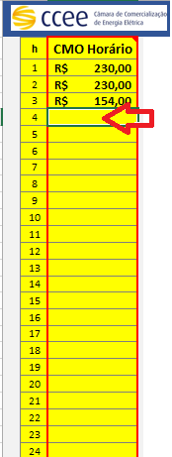
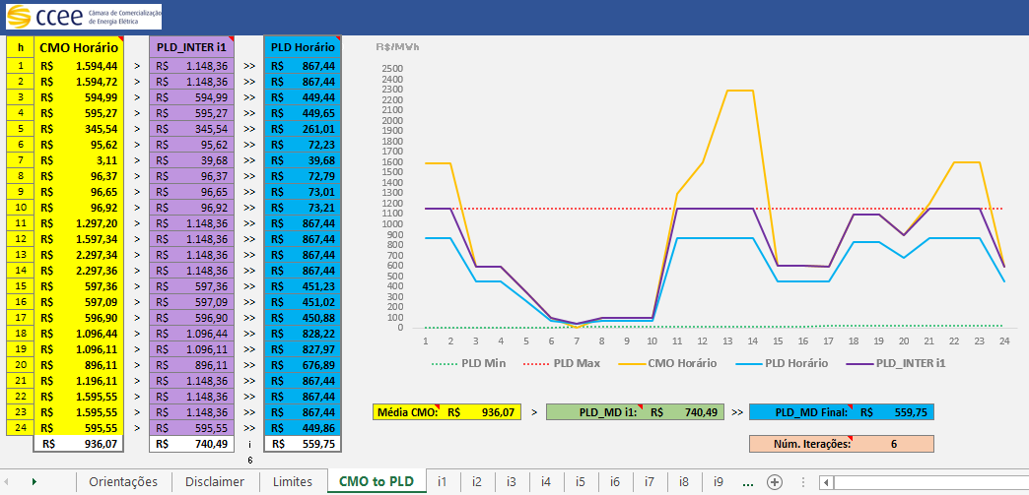
Orientações para uso da planilha:

> Acessar a planilha "CMO to PLD" (1).
> Preencher os 24 valores de CMO (2), nos campos grifados em Amarelo.
> Os valores serão computados automaticamente (PLD Horário).
> Na coluna "PLD_INTER i1" são apresentadas as primeiras aplicações de limites (Min e Máx). |  | 2)
> Na Célula "PLD_MD i1" é apresentado o valor médio diário na primeira iteração.
> Podem ser necessárias várias iterações para o calculo dos valores finais de PLD Horário.
> Na coluna "PLD Horário" são apresentados os valores finais calculados do PLD.
> Os valores horários serão limitados aos PLD Mínimo e Máximo horários.
> A média dos valores finais do PLD Horário serão limitadas ao valor estrutural.
> O gráficos será computado automaticamente, com as curvas iniciais e final.
> Nesta planilha será calculado o número de iterações necessários para aplicar os limites.
> Esta planilha pode computadar até 10 (dez) iterações.
> Na planilha "Limites" é possível verificar e atualizar os parâmetros de limites aplicados.
> Caso seja exibido "ND" nos resultados o número máximo de iterações foi superado.
> A planilha "Revisão" exibe o fator calculado na última iteração aplicado sobre o CMOh.

 |  |  |  | 1)
 |  |  | 1) Acessar a planilha "CMO to PLD"

 |  |  | 2) Preencher os 24 valores de CMO Horário, nos campos grifados em Amarelo

Disclaimer

"O presente material foi elaborado pela Câmara de Comercialização de Energia Elétrica - CCEE e possui, única e exclusivamente, finalidade didática como forma de apoio nos cursos e treinamentos ministrados por esta Câmara. A CCEE não se responsabiliza, em qualquer hipótese e sob qualquer condição, por eventuais estudos, projeções, negociações e/ou qualquer outro tipo de utilização, seja para fins comerciais ou não, com fundamento nos dados constantes do presente material.
Da mesma forma, eventuais diplomas legais e/ou regulatórios disponibilizados e/ou citados no decorrer dos cursos e treinamentos ministrados pela CCEE são utilizados com finalidade única de auxiliar e fundamentar o entendimento do material didático, não representando, em hipótese alguma, visão ou interpretação institucional da CCEE em relação às normas regulatórias que regem o setor.
A CCEE não se responsabiliza, ainda, em qualquer hipótese, quanto à atualização do teor e/ou vigência dos diplomas legais/regulatórios utilizados no decorrer dos cursos ministrados. Informações em relação ao teor e vigência de tais normas deverão ser verificadas junto à imprensa oficial."

CMO to PLD
h | CMO Horário |  | PLD_INTER i1 |  | PLD Horário | PLD Min | PLD Max | R$/MWh
1 | R$ 20.00 | > | R$ 49.77 | >> | R$ 49.77 | 2 | 1197.87
2 | R$ 110.00 | > | R$ 110.00 | >> | R$ 94.25 | 3 | 1197.87
3 | R$ 120.00 | > | R$ 120.00 | >> | R$ 102.82 | 4 | 1197.87
4 | R$ 200.00 | > | R$ 200.00 | >> | R$ 171.36 | 5 | 1197.87
5 | R$ 200.00 | > | R$ 200.00 | >> | R$ 171.36 | 6 | 1197.87
6 | R$ 250.00 | > | R$ 250.00 | >> | R$ 214.20 | 7 | 1197.87
7 | R$ 300.00 | > | R$ 300.00 | >> | R$ 257.04 | 8 | 1197.87
8 | R$ 330.00 | > | R$ 330.00 | >> | R$ 282.74 | 9 | 1197.87
9 | R$ 520.00 | > | R$ 520.00 | >> | R$ 445.53 | 10 | 1197.87
10 | R$ 560.00 | > | R$ 560.00 | >> | R$ 479.80 | 11 | 1197.87
11 | R$ 850.00 | > | R$ 850.00 | >> | R$ 728.28 | 12 | 1197.87
12 | R$ 870.00 | > | R$ 870.00 | >> | R$ 745.41 | 13 | 1197.87
13 | R$ 1,210.00 | > | R$ 1,197.87 | >> | R$ 1,026.33 | 14 | 1197.87
14 | R$ 1,210.00 | > | R$ 1,197.87 | >> | R$ 1,026.33 | 15 | 1197.87
15 | R$ 1,210.00 | > | R$ 1,197.87 | >> | R$ 1,026.33 | 16 | 1197.87
16 | R$ 1,350.00 | > | R$ 1,197.87 | >> | R$ 1,026.33 | 17 | 1197.87
17 | R$ 1,324.18 | > | R$ 1,197.87 | >> | R$ 1,026.33 | 18 | 1197.87
18 | R$ 1,324.18 | > | R$ 1,197.87 | >> | R$ 1,026.33 | 19 | 1197.87
19 | R$ 960.00 | > | R$ 960.00 | >> | R$ 822.53 | 20 | 1197.87
20 | R$ 920.00 | > | R$ 920.00 | >> | R$ 788.25 | 21 | 1197.87
21 | R$ 900.00 | > | R$ 900.00 | >> | R$ 771.11 | 22 | 1197.87
22 | R$ 800.00 | > | R$ 800.00 | >> | R$ 685.44 | 23 | 1197.87
23 | R$ 700.00 | > | R$ 700.00 | >> | R$ 599.75 | 24 | 1197.87 | Média CMO: | R$ 698.27 | > | PLD_MD i1: | R$ 681.12 | >> | PLD_MD Final: | R$ 583.88
24 | R$ 520.00 | > | R$ 520.00 | >> | R$ 445.53 | 25 | 1197.87
 | R$ 698.27 |  | R$ 681.12 | i | R$ 583.88 |  |  |  |  |  |  |  |  | Núm. Iterações: | 3
 |  |  |  | 3 | 0.83618683

